Table 1
модель | описание | розница доллар | дилер 1 уровень | дилер 2 уровень | дилер 3 уровень | дилер 4 уровень | дилер 5 уровень | дилер 6 уровень | инфографика
Sensorica ip65 led bar 12*5 | IP65 уличный LED BAR длина 1 метр, 12 диодов по 5 ватт, спектр RGB, углы раскрытия луча на выбор 10-35-60 градусов, DMX, торец 8(с креплением)*6см, черный или металлик, эффекты призмы и фрост. | 486 | 340 | 316 | 291 | 267 | 243 | 219 | 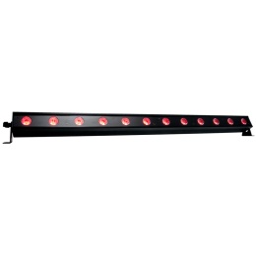
Sensorica ip65 led bar 12*8 | IP65 уличный LED BAR длина 1 метр, 12 диодов по 8 ватт, спектр RGB, углы раскрытия луча на выбор 10-35-60 градусов, DMX, торец 8(с креплением)*6см, черный или металлик, эффекты призмы и фрост. | 683 | 478 | 444 | 410 | 376 | 341 | 307
Sensorica ip65 led bar 24*5 | IP65 уличный LED BAR длина 1 метр, 24 диода по 5 ватт, спектр RGB, углы раскрытия луча на выбор 10-35-60 градусов, DMX, торец 8(с креплением)*6см, черный или металлик, эффекты призмы и фрост. | 753 | 527 | 489 | 452 | 414 | 376 | 339
Sensorica ip65 led bar 24*8 | IP65 уличный LED BAR длина 1 метр, 24 диода по 8 ватт, спектр RGBW, углы раскрытия луча на выбор 10-35-60 градусов, DMX, торец 8(с креплением)*6см, черный или металлик, эффекты призмы и фрост. | 932 | 652 | 606 | 559 | 513 | 466 | 419 | 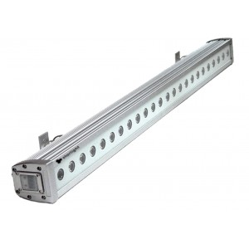
Sensorica ip65 led bar 12*2 W | IP65 уличный LED BAR длина 1 метр, 12 диодов по 2 ватт, спектр White, углы раскрытия луча на выбор 10-35-60 градусов, DMX, торец 8(с креплением)*6см, черный или металлик, эффекты призмы и фрост. Диоды от CREE температура 4500 или 3500 кельвин на выбор | 189 | 133 | 123 | 114 | 104 | 95 | 85
Sensorica ip65 led bar 12*4 W | IP65 уличный LED BAR длина 1 метр, 12 диодов по 4 ватт, спектр White, углы раскрытия луча на выбор 10-35-60 градусов, DMX, торец 8(с креплением)*6см, черный или металлик, эффекты призмы и фрост. Диоды от CREE температура 4500 или 3500 кельвин на выбор | 212 | 149 | 138 | 127 | 117 | 106 | 96
Sensorica ip65 led bar 24*2 W | IP65 уличный LED BAR длина 1 метр, 24 диода по 2 ватт, спектр White, углы раскрытия луча на выбор 10-35-60 градусов, DMX, торец 8(с креплением)*6см, черный или металлик, эффекты призмы и фрост. Диоды от CREE температура 4500 или 3500 кельвин на выбор | 286 | 200 | 186 | 171 | 157 | 143 | 129
Sensorica ip65 led bar 24*4 W | IP65 уличный LED BAR длина 1 метр, 24 диода по 4 ватт, спектр White, углы раскрытия луча на выбор 10-35-60 градусов, DMX, торец 8(с креплением)*6см, черный или металлик, эффекты призмы и фрост. Диоды от CREE температура 4500 или 3500 кельвин на выбор | 346 | 242 | 225 | 207 | 190 | 173 | 156
Sensorica ip65 led bar 12*2 W custom | IP65 уличный LED BAR длина 1 метр, 12 диодов по 2 ватт, спектр White, углы раскрытия луча на выбор 10-35-60 градусов, DMX, торец 8(с креплением)*6см, черный или металлик, эффекты призмы и фрост. Диоды от CREE температура 4500 или 3500 кельвин на выбор. Прибор с эффектом слошной освещенности у корпуса: световая зона без слепых пятен начинается непосредственно от диодов. | 172 | 120 | 111 | 103 | 94 | 86 | 77
Sensorica ip65 led bar 12*4 W custom | IP65 уличный LED BAR длина 1 метр, 12 диодов по 4 ватт, спектр White, углы раскрытия луча на выбор 10-35-60 градусов, DMX, торец 8(с креплением)*6см, черный или металлик, эффекты призмы и фрост. Диоды от CREE температура 4500 или 3500 кельвин на выбор. Прибор с эффектом слошной освещенности у корпуса: световая зона без слепых пятен начинается непосредственно от диодов. | 195 | 136 | 126 | 117 | 107 | 97 | 88
Sensorica ip65 led bar 24*2 W custom | IP65 уличный LED BAR длина 1 метр, 24 диода по 2 ватт, спектр White, углы раскрытия луча на выбор 10-35-60 градусов, DMX, торец 8(с креплением)*6см, черный или металлик, эффекты призмы и фрост. Диоды от CREE температура 4500 или 3500 кельвин на выбор. Прибор с эффектом слошной освещенности у корпуса: световая зона без слепых пятен начинается непосредственно от диодов. | 250 | 175 | 162 | 150 | 137 | 125 | 112 | 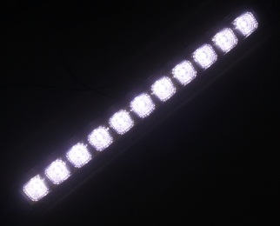
Sensorica ip65 led bar 24*4 W custom | IP65 уличный LED BAR длина 1 метр, 12 диода по 4 ватт, спектр White, углы раскрытия луча на выбор 10-35-60 градусов, DMX, торец 8(с креплением)*6см, черный или металлик, эффекты призмы и фрост. Диоды от CREE температура 4500 или 3500 кельвин на выбор. Прибор с эффектом слошной освещенности у корпуса: световая зона без слепых пятен начинается непосредственно от диодов. | 310 | 217 | 201 | 186 | 170 | 155 | 139
Sensorica ip65 led bar 6*2 W | IP65 уличный LED BAR длина 0,5 м, 6 диодов по 2 ватт, спектр White, углы раскрытия луча на выбор 10-35-60 градусов, DMX, торец 8(с креплением)*6см, черный или металлик, эффекты призмы и фрост. Диоды от CREE температура 4500 или 3500 кельвин на выбор | 123 | 86 | 80 | 74 | 68 | 61 | 55
Sensorica ip65 led bar 6*4 W | IP65 уличный LED BAR длина 0,5 м, 6 диодов по 4 ватт, спектр White, углы раскрытия луча на выбор 10-35-60 градусов, DMX, торец 8(с креплением)*6см, черный или металлик, эффекты призмы и фрост. Диоды от CREE температура 4500 или 3500 кельвин на выбор | 143 | 100 | 93 | 86 | 79 | 72 | 65
Sensorica ip65 led bar 12*2 W | IP65 уличный LED BAR длина 0,5 м, 12 диодов по 2 ватт, спектр White, углы раскрытия луча на выбор 10-35-60 градусов, DMX, торец 8(с креплением)*6см, черный или металлик, эффекты призмы и фрост. Диоды от CREE температура 4500 или 3500 кельвин на выбор | 169 | 118 | 110 | 101 | 93 | 84 | 76
Sensorica ip65 led bar 12*4 W | IP65 уличный LED BAR длина 0,5 м, 12 диодов по 4 ватт, спектр White, углы раскрытия луча на выбор 10-35-60 градусов, DMX, торец 8(с креплением)*6см, черный или металлик, эффекты призмы и фрост. Диоды от CREE температура 4500 или 3500 кельвин на выбор | 195 | 136 | 126 | 117 | 107 | 97 | 88
Sensorica led bar 24*12 sm | LED BAR длина 1 метр, 24 диода по 12 ватт, спектр RGB, углы раскрытия луча на выбор 35-60 градусов, DMX, торец 8(с креплением)*6см, черный или металлик, эффекты призмы и фрост. | 502 | 351 | 326 | 301 | 276 | 251 | 226
Sensorica led bar 24*6 sm | LED BAR длина 1 метр, 24 диода по 6 ватт, спектр RGBW, углы раскрытия луча на выбор 35-60 градусов, DMX, торец 8(с креплением)*6см, черный или металлик, эффекты призмы и фрост. | 609 | 426 | 396 | 366 | 335 | 305 | 274
Sensorica led bar 12*12 elite IP65 | IP65 LED BAR длина 1 метр, 12 диодов по 12 ватт, спектр RGBW, углы раскрытия луча на выбор 35-60 градусов, DMX, торец 8(с креплением)*6см, черный или металлик, эффекты призмы и фрост. Поддержка SPI, независимое управление каждого диода/пикселя | 1072 | 750 | 697 | 643 | 589 | 536 | 482 | 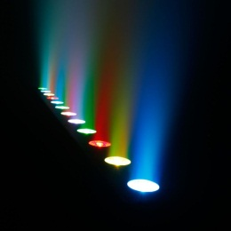
Sensorica led bar 24*12 elite IP65 | IP65 LED BAR длина 1 метр, 24 диода по 12 ватт, спектр RGBW, углы раскрытия луча на выбор 35-60 градусов, DMX, торец 8(с креплением)*6см, черный или металлик, эффекты призмы и фрост. Поддержка SPI, независимое управление каждого диода/пикселя | 1430 | 1001 | 930 | 858 | 787 | 715 | 644
Sensorica led bar 12*6 | LED BAR длина 0,55м, 12 диодов по 6 ватт, спектр RGBW, углы раскрытия луча на выбор 35-60 градусов, DMX, эффекты призмы и фрост. торец 19(с креплением)*10см | 441 | 309 | 287 | 264 | 242 | 220 | 198
Sensorica led bar 12*9 | LED BAR длина 0,55м, 12 диодов по 9 ватт, спектр RGBWAUV, углы раскрытия луча на выбор 35-60 градусов, DMX, эффекты призмы и фрост. торец 19(с креплением)*10см | 495 | 346 | 321 | 297 | 272 | 247 | 223 | 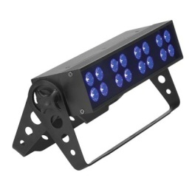
Sensorica led bar 24*5 | LED BAR длина 0,55м, 24 диода по 5 ватт, спектр RGB, углы раскрытия луча на выбор 35-60 градусов, DMX, эффекты призмы и фрост. торец 19(с креплением)*10см | 495 | 346 | 321 | 297 | 272 | 247 | 223
Sensorica led bar 24*8 | LED BAR длина 0,55м, 24 диода по 8 ватт, спектр RGBW, углы раскрытия луча на выбор 35-60 градусов, DMX, эффекты призмы и фрост. торец 19(с креплением)*10см | 591 | 414 | 384 | 355 | 325 | 296 | 266
Sensorica led bar 24*12 | LED BAR длина 1,05 м, 24 диода по 12 ватт, спектр RGBW, углы раскрытия луча на выбор 35-60 градусов, DMX, эффекты призмы и фрост. торец 19(с креплением)*10см | 799 | 559 | 520 | 480 | 440 | 400 | 360
Sensorica led bar 24*15 | LED BAR длина 1,05 м, 24 диода по 12 ватт, спектр RGBWAUV, углы раскрытия луча на выбор 35-60 градусов, DMX, эффекты призмы и фрост. торец 19(с креплением)*10см | 882 | 617 | 573 | 529 | 485 | 441 | 397
Sensorica led bar 48*5 | LED BAR длина 1,05 м, 48 диодов по 5 ватт, спектр RGB, углы раскрытия луча на выбор 35-60 градусов, DMX, эффекты призмы и фрост торец 19(с креплением)*10см | 851 | 596 | 553 | 511 | 468 | 426 | 383
Sensorica led bar 48*6 | LED BAR длина 1,05 м, 48 диодов по 6 ватт, спектр RGBW, углы раскрытия луча на выбор 35-60 градусов, DMX, эффекты призмы и фрост. торец 19(с креплением)*10см | 1041 | 729 | 677 | 625 | 573 | 521 | 469
Sensorica ip65 led PAR 12*3 W | IP65 уличный LED PAR, 12 диодов по 3 ватт, спектр White, углы раскрытия луча на выбор 10-30-45-60 градусов. Холодный или теплый на выбор | 201 | 140 | 130 | 120 | 110 | 100 | 90
Sensorica ip65 led PAR 12*5 W | IP65 уличный LED PAR, 12 диодов по 5 ватт, спектр White, углы раскрытия луча на выбор 10-30-45-60 градусов. Холодный или теплый на выбор | 247 | 173 | 161 | 148 | 136 | 124 | 111
Sensorica ip65 led PAR 12*5 W dim | IP65 уличный LED PAR, 12 диодов по 5 ватт, спектр White, углы раскрытия луча на выбор 10-30-45-60 градусов. Холодный или теплый на выбор, диммирование с контроллера | 283 | 198 | 184 | 170 | 156 | 142 | 127 | 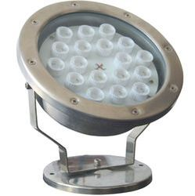
Sensorica ip65 led PAR 12*5 RGBW | IP65 уличный LED PAR, 12 диодов по 5 ватт, спектр RGBW, углы раскрытия луча на выбор 45-60 градусов. управление с контроллера | 319 | 223 | 207 | 191 | 175 | 159 | 144
Sensorica ip68 led PAR 12*5 W | IP68 погружной LED PAR, 12 диодов по 5 ватт, спектр White, углы раскрытия луча на выбор 10-30-45-60 градусов. Холодный или теплый на выбор | 237 | 166 | 154 | 142 | 130 | 118 | 106
Sensorica ip68 led PAR 12*5 W dim | IP68 погружной LED PAR, 12 диодов по 5 ватт, спектр White, углы раскрытия луча на выбор 10-30-45-60 градусов. Холодный или теплый на выбор, диммирование с контроллера | 272 | 191 | 177 | 163 | 150 | 136 | 123
Sensorica ip68 led PAR 12*5 W RGBW | IP68 погружной LED PAR, 12 диодов по 5 ватт, спектр RGBW, углы раскрытия луча на выбор 45-60 градусов. Холодный или теплый на выбор, управление с контроллера | 435 | 305 | 283 | 261 | 240 | 218 | 196

